Solicitud gráfica
 | Área: | Matemáticas |  |  | Fecha:
 | Grado: | 9
 | Título del tema: | Cuerpos redondos |  |  | ¿Cuaderno de estudio o recurso? | Recurso
 | Editor: |  |  |  | Motor del recurso | M3A

 | Código guión o recurso: | MA_09_11_CO_REC30 | ← Para determinar este código, visite la hoja de Ayuda
 |  |  |  |  | ESPECIFICACIÓN DE ARCHIVOS A ENTREGAR
Núm. | Archivo Shutterstock o ruta en web | Imagen para: | Tipo | Ubicación de la imagen en el recurso M3A | Nombre imagen SMALL | Tamaño imagen SMALL | Nombre imagen ZOOM | Tamaño imagen ZOOM | Descripción | Observaciones
IMG01 | 22761727 | Recurso M3A | Ilustración | Contenido | MA_09_11_CO_REC30_IMG01.png | 110 x 110 px |  |  | cono con medidas específicas pregunta 1 | 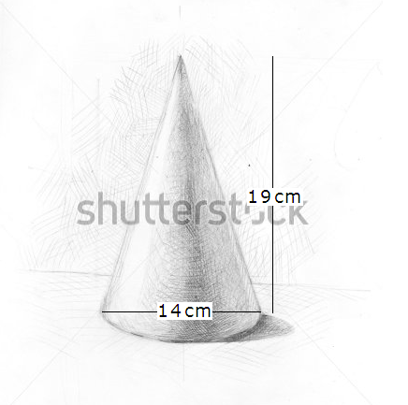
IMG02 | 105429590 | Recurso M3A | Ilustración | Contenido | MA_09_11_CO_REC30_IMG02.png | 110 x 110 px |  |  | cono con medidas específicas pregunta 2 | 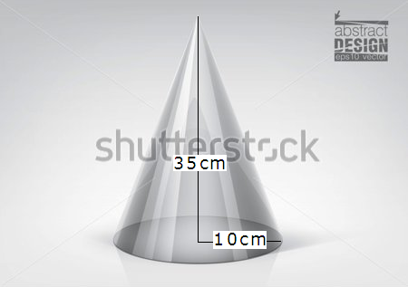
IMG03 | 105429590 | Recurso M3A | Ilustración | Contenido | MA_09_11_CO_REC30_IMG03.png | 110 x 110 px |  |  | cono con medidas específicas pregunta 3 | 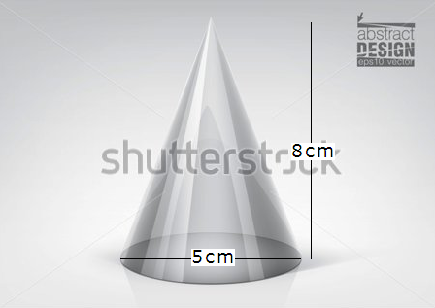
IMG04 | 323095151 | Recurso M3A | Ilustración | Contenido | MA_09_11_CO_REC30_IMG04.png | 110 x 110 px |  |  | cono con medidas específicas pregunta 4 | 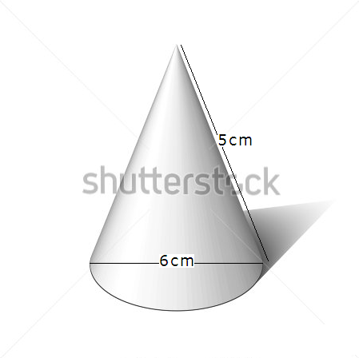
IMG05 | 323095151 | Recurso M3A | Ilustración | Contenido | MA_09_11_CO_REC30_IMG05.png | 110 x 110 px |  |  | cono con medidas específicas pregunta 5 | 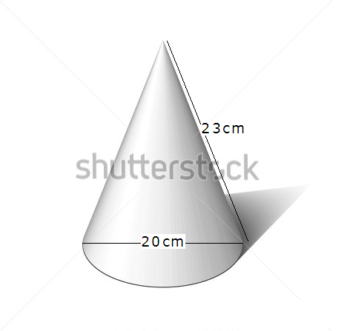
IMG06 | 261203828 | Recurso M3A | Ilustración | Contenido | MA_09_11_CO_REC30_IMG06.png | 110 x 110 px |  |  | cono con medidas específicas pregunta 6 | 